GraficoMapa
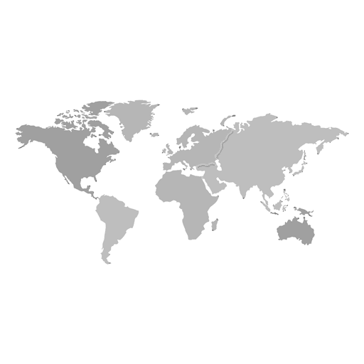
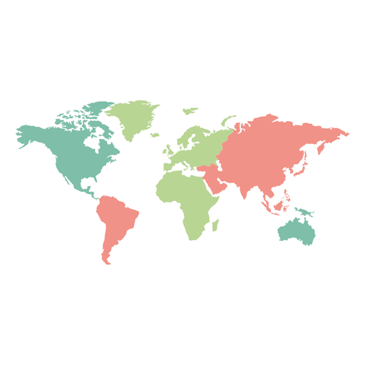
País | X | Y | Rótulo | População
 | 33 | 30 | 215 MM | 215313498
 | 20 | 65 | 333 MM | 333287557
 | 83 | 23 | 26 MM | 25978935
 | 47 | 68 | 55 MM | 55,268,100

Planilha1
País | x | y | População | Rotúlo
 | 37 | 30 | 215,313,498.00 | 215 MM
 | 28 | 62 | 333,287,557.00 | 333 MM
 | 85 | 22 | 25,978,935.00 | 26 MM
 | 50 | 68 | 66,971,411.00 | 67 MM

